image
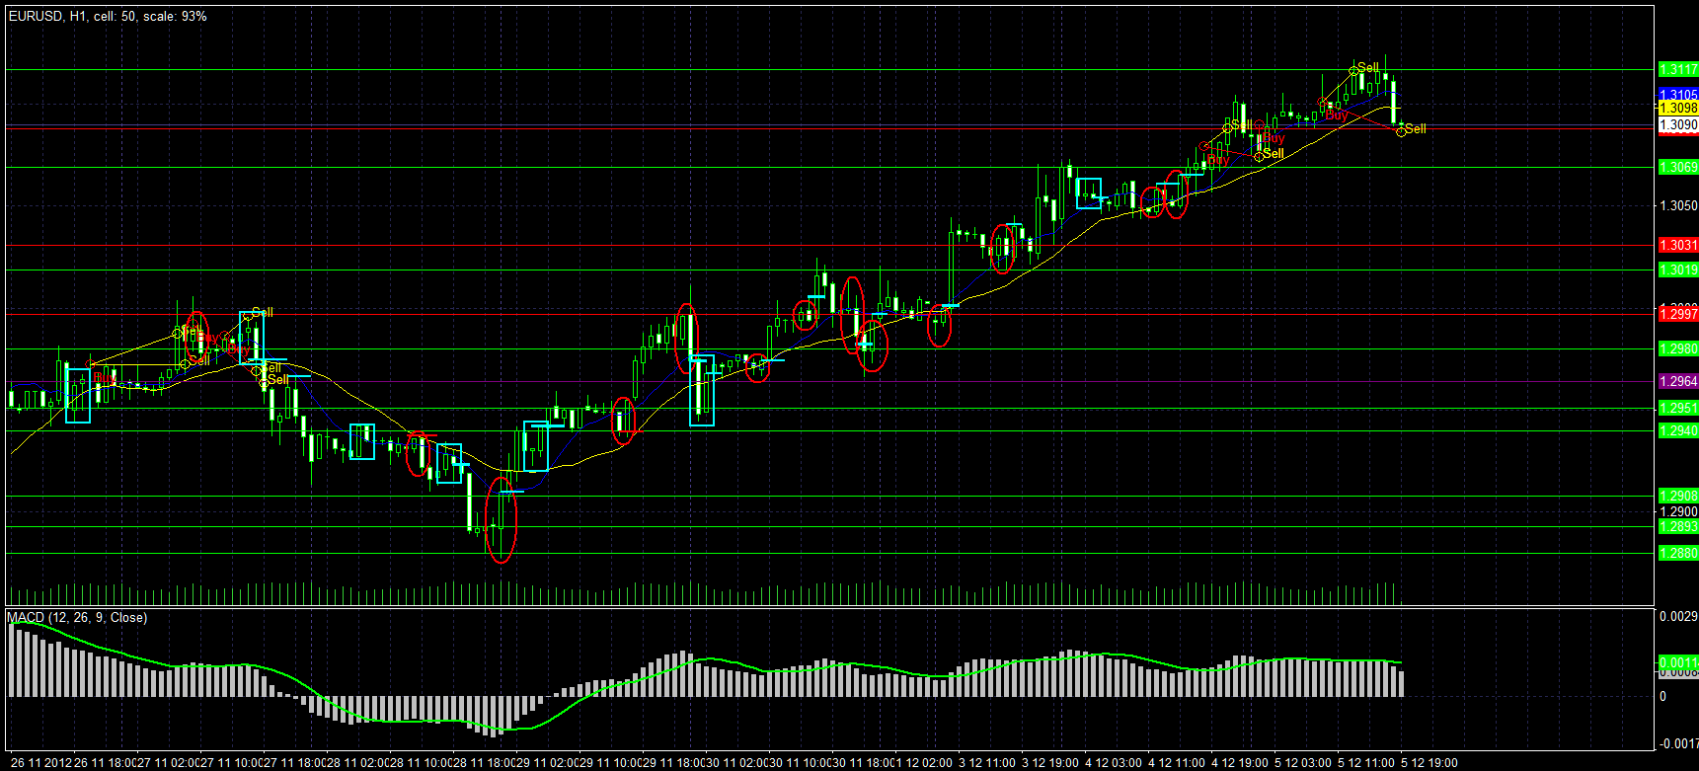
2012.08.28 | 2012.0907
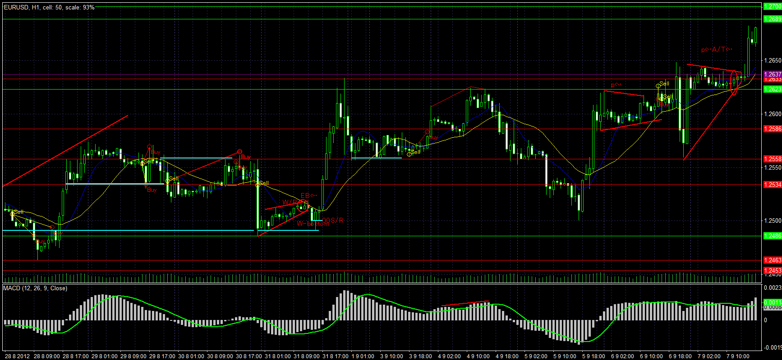

2012.09.11 | 2012.09.24
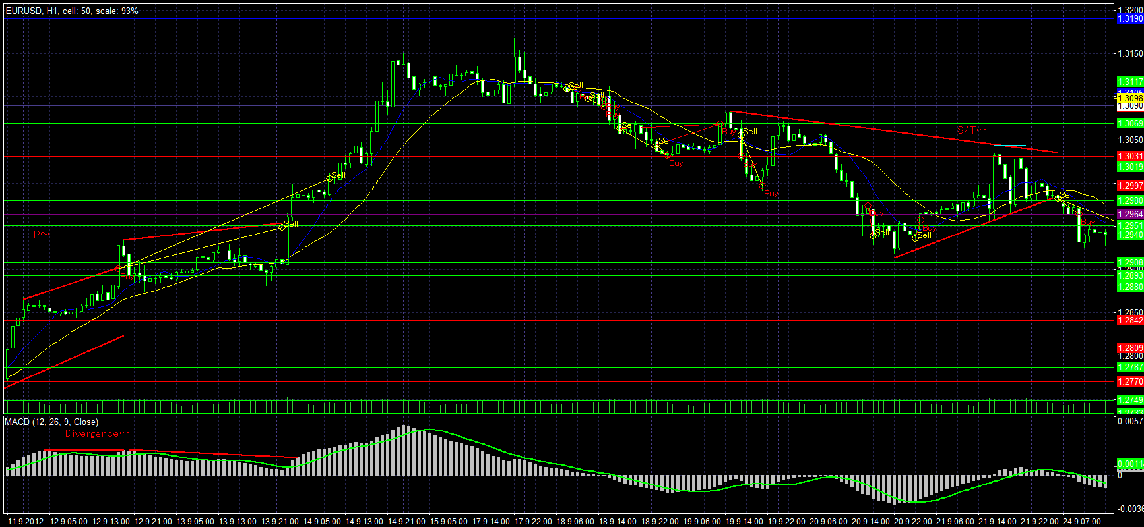

2012.09.25 |  | 2012.10.05
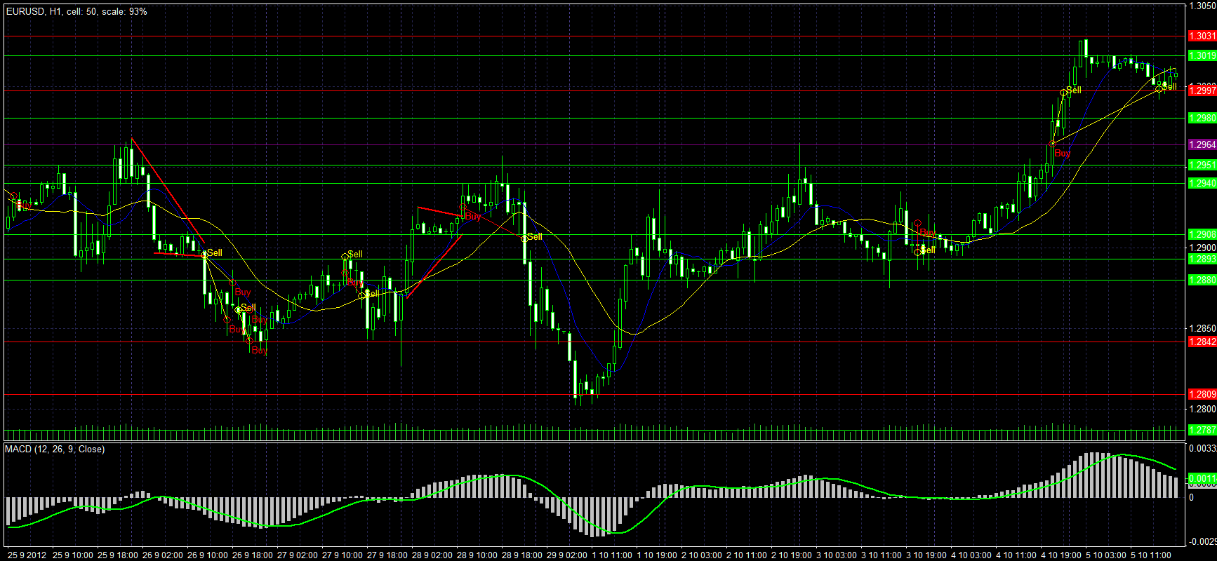

2012.10.05 | 2012.10.23
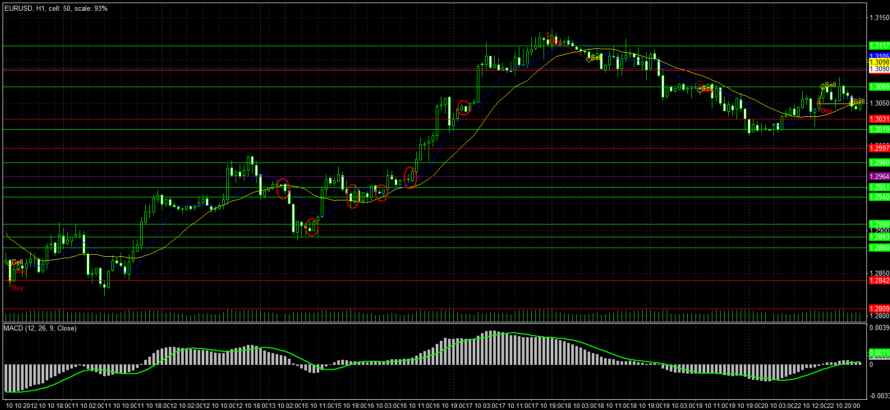

2012.10.24 | 2012.11.03
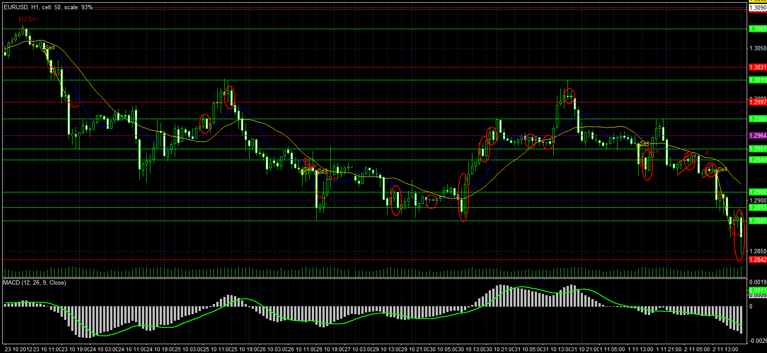

2012.11.04 | 2012.11.16
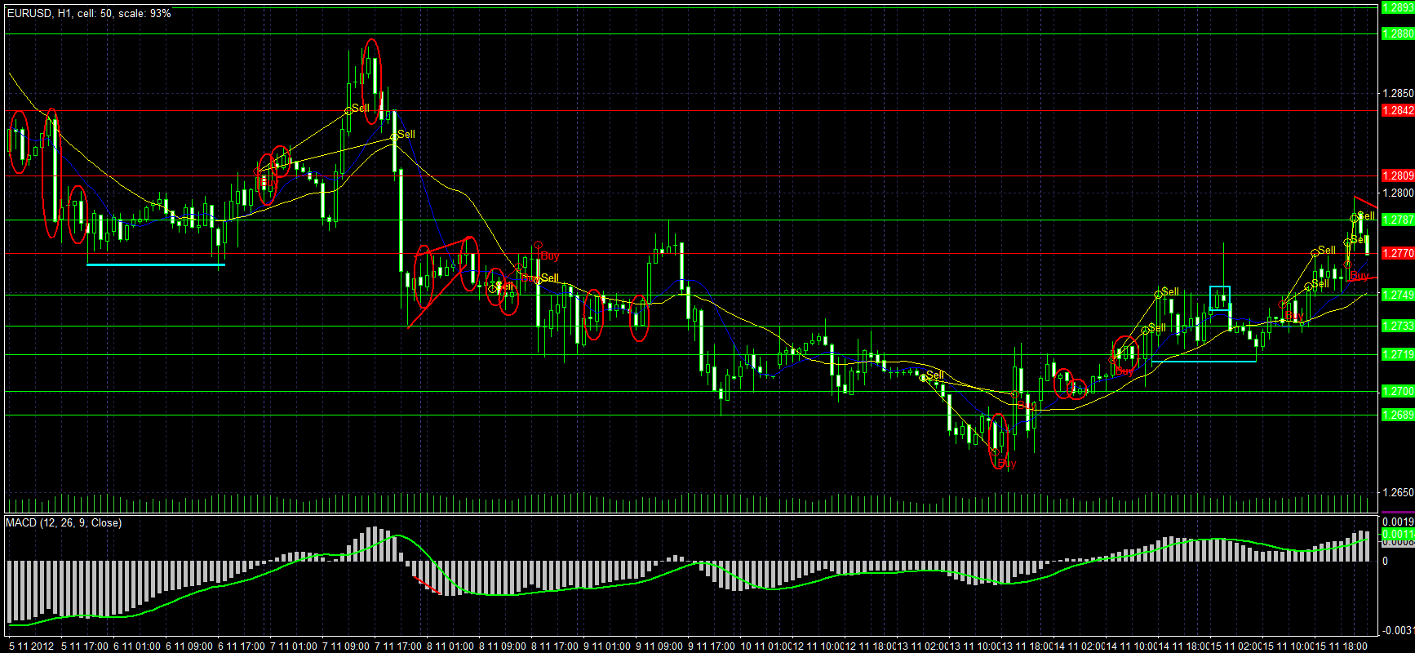

2012.11.16 | 2012.11.26
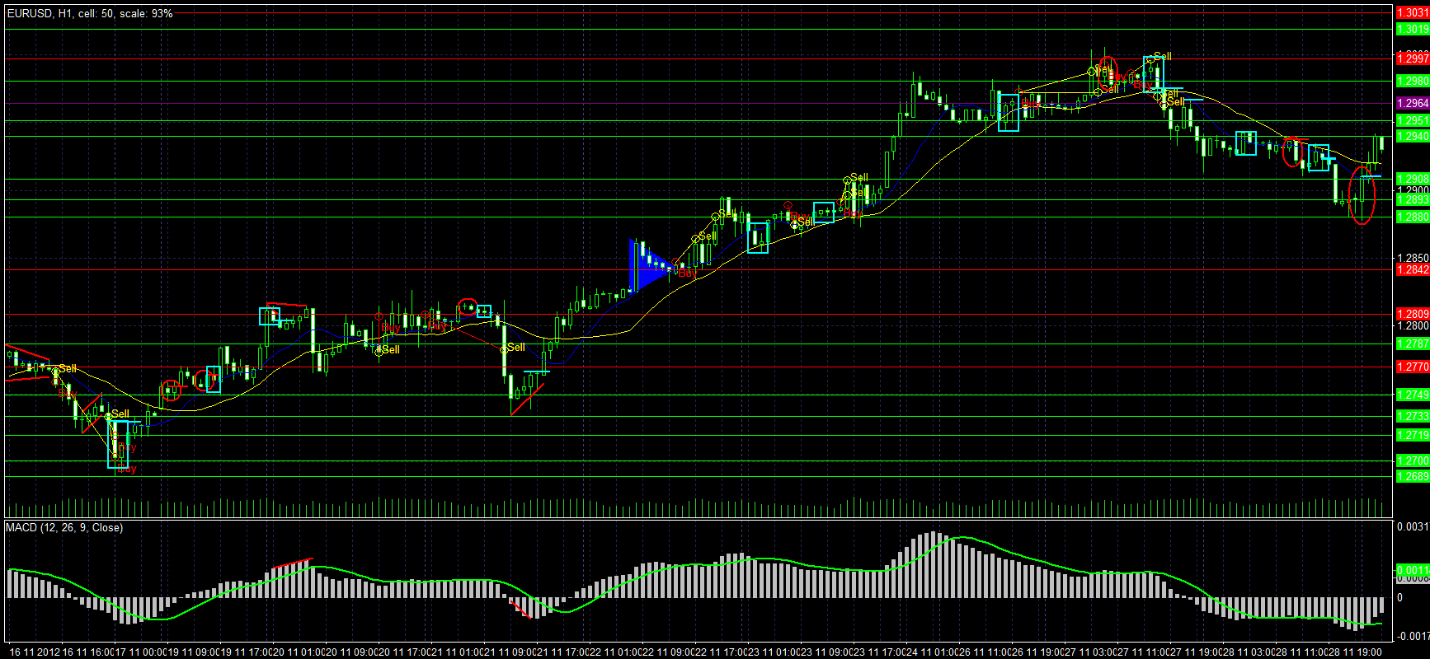

2012.11.29 | 2012.12.05

